2.현장대리인계
2. 현장대리인 지정신고서

공사명 |  | (예시) OO부대 시설물 보수공사
공사금액 |  | 일금 150000000 원정 |  |  | (₩ 150,000,000)
계약번호 |  | 2026-OO-001
계약년월일 |  | 1/7/2026
착공년월일 |  | 1/7/2026
준공예정년월일 |  | 2/20/2026

현장대리인 |  | 주소 | : | OO도 OO시 OO구 OO동 000-00
 |  | 성명 | : | 홍길동
 |  | 생년월일 | : | 0
 |  | 기술자격등급 | : | 중급
 |  | 면 허 번 호 | : | 00000000000X

위와 같이 현장대리인기술자로 선정하였기에 제출합니다.

1/13/2026
붙임 : | 1. 재직증명서 1부.
 | 2. 건설기술자 경력증명서 1부. 끝.

 |  | 주소 | : | OO도 OO시 OO구 OO로 00 (OO동) OOO호
 |  | 상호 | : | 주식회사 가상건설
 |  | 대표이사 | : | 홍길동 | (인)

재직증명원
직위 |  | 이사
성명 |  | 홍길동
주민등록번호 |  | 0000000000000
주소 |  | OO도 OO시 OO구 OO동 000-00
재직기간 |  | 0 |  | ~ 현재
용도 |  | 착공계 제출용
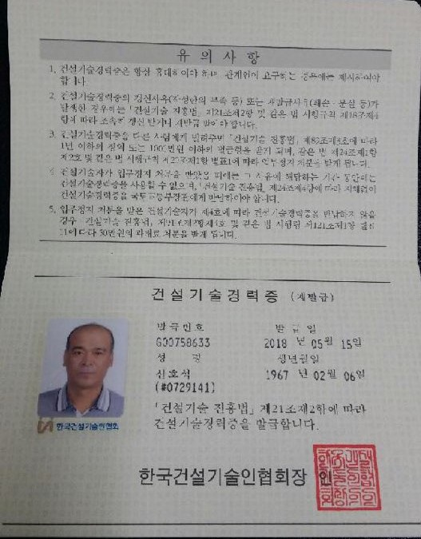
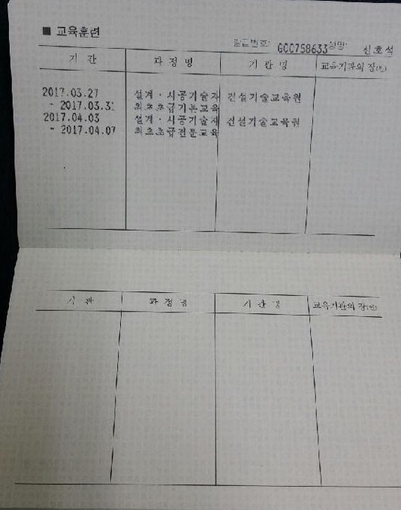
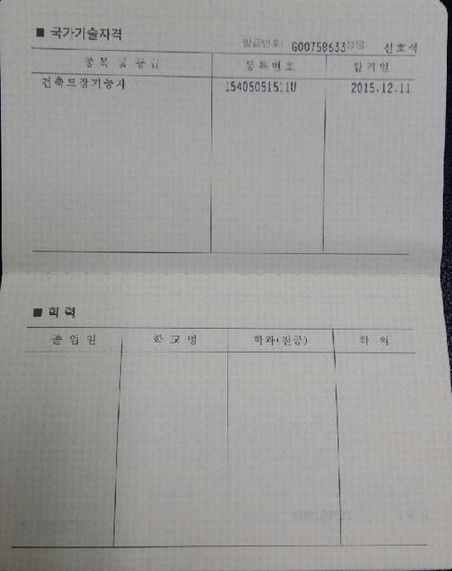
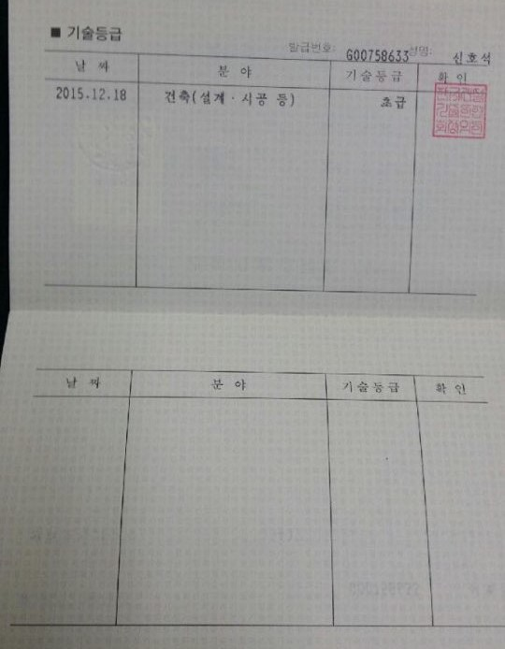
상기 자는 본사에 재직 하고 있음을 증명함.

1/13/2026

 |  | 주소 | : | OO도 OO시 OO구 OO로 00 (OO동) OOO호
 |  | 상호 | : | 주식회사 가상건설
 |  | 대표이사 | : | 홍길동 | (인)

건설기술자경력수첩

